AWS
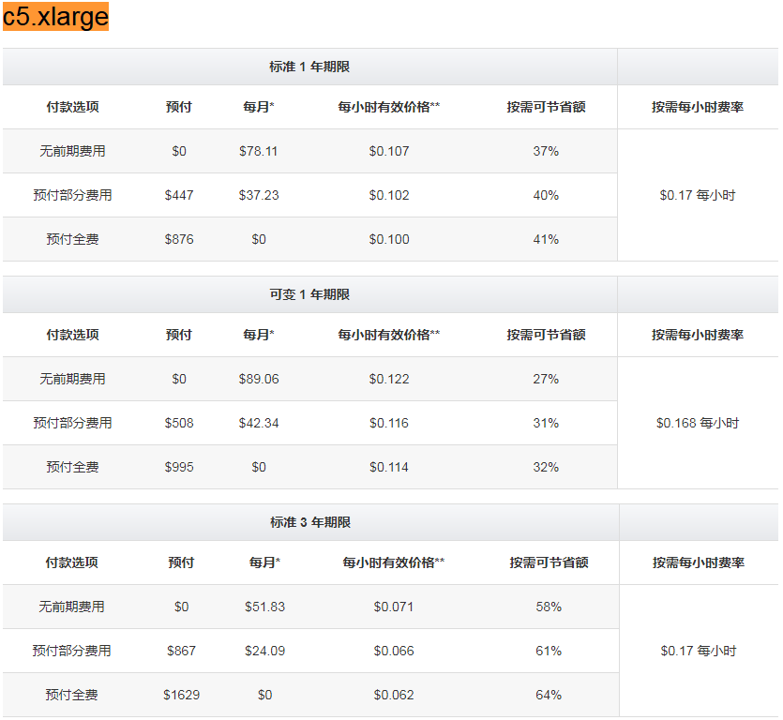
vCPU | ECU | 内存 (GiB) | 实例存储 (GB) | Linux/UNIX 使用量
t2.xlarge | 4 | 变量 | 16 | 仅限于 EBS | $0.1856 每小时
m5.xlarge | 4 | 15 | 16 | 仅限于 EBS | $0.192 每小时
m4.xlarge | 4 | 13 | 16 | 仅限于 EBS | $0.2 每小时
m3.xlarge | 4 | 13 | 15 | 2 x 40 SSD | $0.266 每小时
c5.xlarge | 4 | 16 | 8 | 仅限于 EBS | $0.17 每小时
c4.xlarge | 4 | 16 | 7.5 | 仅限于 EBS | $0.199 每小时
c3.xlarge | 4 | 14 | 7.5 | 2 x 40 SSD | $0.21 每小时
p2.xlarge | 4 | 12 | 61 | 仅限于 EBS | $0.9 每小时
x1e.xlarge | 4 | 12 | 122 | 1 x 120 SSD | $0.834 每小时
r3.xlarge | 4 | 13 | 30.5 | 1 x 80 SSD | $0.333 每小时
r4.xlarge | 4 | 13.5 | 30.5 | 仅限于 EBS | $0.266 每小时
i3.xlarge | 4 | 13 | 30.5 | 1 x 950 NVMe SSD | $0.312 每小时
d2.xlarge | 4 | 14 | 30.5 | 3 x 2000 HDD | $0.69 每小时

https://aws.amazon.com/cn/ec2/pricing/on-demand/
https://aws.amazon.com/cn/ec2/pricing/reserved-instances/pricing/

